임상3상이란
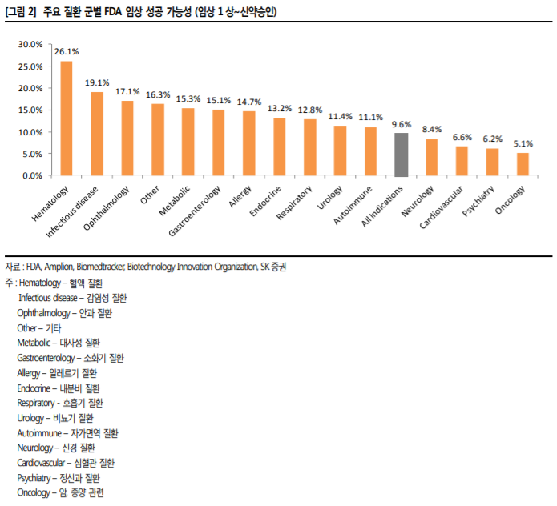
임상 3상에 대해서!

신약개발과정은 크게 연구(Research) 단계와 개발(Development) 단계로 구분된다. 첫 번째 연구단계(탐색)는 의약학적 개발목표(목적효능 및 작용기전 등)를 설정하고, 신물질의 설계, 합성 및 효능검색 연구를 반복하여 개발대상 물질을 선정하는 단계이다. 두 번째 개발단계는 대상물질에 대한 대량제조 공정개발, 제제화 연구, 안전성평가, 생체 내 동태규명 및 임상시험을 거쳐 신약을 개발해 가는 과정을 포함한다.

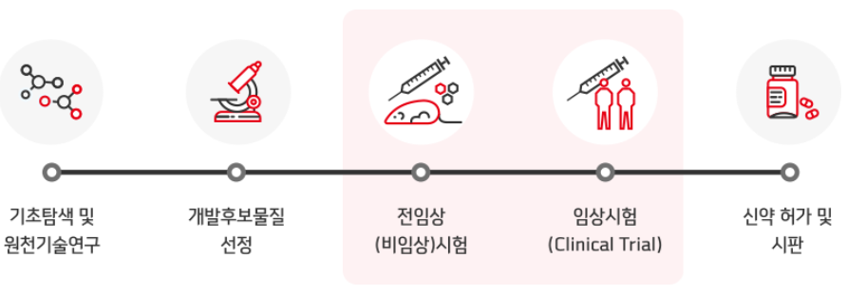
의약품 개발 단계 |  | 임상시험의 7가지 중요한 고려사항
 |  | 첫 번째, 사회적 가치(Social value) 임상시험은 과학 연구에 바탕을 둬야 정당화되며 그 결과는 건강 증진이나 과학 지식의 진보에 기여해야 한다. 자원이 의미 없는 임상 연구에 투자되어서는 안되며 인간을 착취하는 어떤 시도도 안된다. 두 번째, 과학적 타당성(Scientific validity) 임상시험의 방법은 명확한 목적과 통계적으로 증명 가능한결과를 도출할 수 있어야 한다. 전임상 연구 자료와 독성학적 자료를 주의 깊게 분석해야 하고 향후 과학적 발견의 가설을 세우기 위한 기초 자료로 사용해야 한다. 임상시험은 왜곡되어서는 안되고 비합리적인 의도나 조건하에서 수행해서도 안된다. 세 번째, 공정한 피험자 선정(Fair subject selection) 피험자의 선정은 과학적 목적에 부합해야하며 피험자에게부당한 이익을 주려하거나 위험한 상황에 빠트리지 말아야한다. 어떤 편익을 주기 위해 임상시험에 참여시켜서도 안된다. 선정 및 제외기준은 과학적 근거에 바탕을 두고 사려 깊게 선택되어야 한다. 각 선정기준이 선택된 과학적 근거가 존재해야 한다. 네 번째, 피험자 동의(Informed consent) 피험자에게 어떤 치료군에 배정되었는지, 임상시험의 방법,예상되는 위험과 이익 등을 미리 주지시켜야 한다. 또한 어떤대안이 가능한지 제시해야 한다. 피험자에게 연구 참여를 시키기 위한 어떤 압력도 가해서는 안되며 자발적 참여여야 하고 언제든 불이익을 당하지 않고 연구에서 떠날 수 있어야 한다. 연구의 요구조건이나 함축된 의미를 제대로 이해할 수 없는 어린 나이나 인지기능의 문제가 있는 피험자는 합리적 결정을 도울 수 있는 대리 보호자의 결정을 반드시 얻어야 한다. 다섯 번쨰, 합리적인 위험-이득 비율(Favorable risk-benefit ratio) 위험과 이익 간의 균형을 분석하고 언제나 피험자가 최소한의 위험과 최대한의 이익이 돌아가도록 해야 한다. 위험-이익분석은 전임상 연구를 통해 획득한 과학적 자료에 근거해서이루어져야 한다. 위험-이익 간의 비율이 확실하지 않을 때는 임상시험을 수행해서는 안 된다. 여섯 번째, 임상윤리위원회((Institutional Review Board/Independent Ethics Committee, 이하 IRB/IEC) 임상시험에 대한 독립된 심사가 이루어 지도록 독립된 조직이 임상시험을 평가하고 이해관계 상충이 일어나고 있는지 기 술해야 한다. Institutional Review Board/Independent Ethics Committee(이하 IRB/IEC)는 피험자의 안녕을 담보하기위한 제 3자로 활동하며 임상시험이 계획대로 행해지도록 견제해야 한다. IRB/IEC 위원은 임상가, 과학자, 법률가, 종교인,일반인 등으로 구성해서 서로 다른 관점을 대표하도록 하고 피험자의 권리를 보호해야 한다. 연구자는 연구 활동의 변화가발생하면 IRB/IEC에 통지해야 한다. 이 변화가 피험자의 안전에 영향을 미칠 가능성이 있다면 임상시험을 계속 진행하기전에 승인받아야 한다. IRB/IEC는 임상시험을 중지시킬 수 있는 권한이 있으며 임상시험의 절차나 방법을 변경하도록 요구할 수 있다. 일곱 번째, 인간 피험자에 대한 존경(Respect for human subjects) 피험자는 보호되어야 하고 임상시험을 진행하면서 피험자가 경험하는 변화는 주의 깊게 모니터되어야 하고 필요하면 적절한 치료가 제공되어야 한다. 임상시험 중에 나타나는 위험이나 이익을 피험자에게 알려야 하며 그에 따른 피험자의 결정은 존중되어야 한다. 임상시험의 결과는 피험자에게 즉시 왜곡하지 말고 알려야 한다. 임상시험은 개발 중인 약물에 대한 누적된 정보량, 목적, 개발 시점 등에 따라 구별되는 단계가 있고 각 단계가 달성하고자 하는 목적을 이해하면 임상시험의 전반적인 흐름과 구조를 파악하는데 도움이 된다. 그러나 임상시험은 이전 단계를 종료해야만 다음 단계로 진입할 수 있는 것은 아니며, 여러 단계의 임상시험이 동시에 겹치기도 한다. 각 단계를 언제 시작하는가는

기초탐색 및 원천기술연구 과정 → 개발후보물질 선정 단계 → 전임상(비임상)시험 단계 → 임상시험(Clinical Trial)과정 → 신약 허가 및 시판 순으로 진행된다.

임상시험 단계별 비용(%)
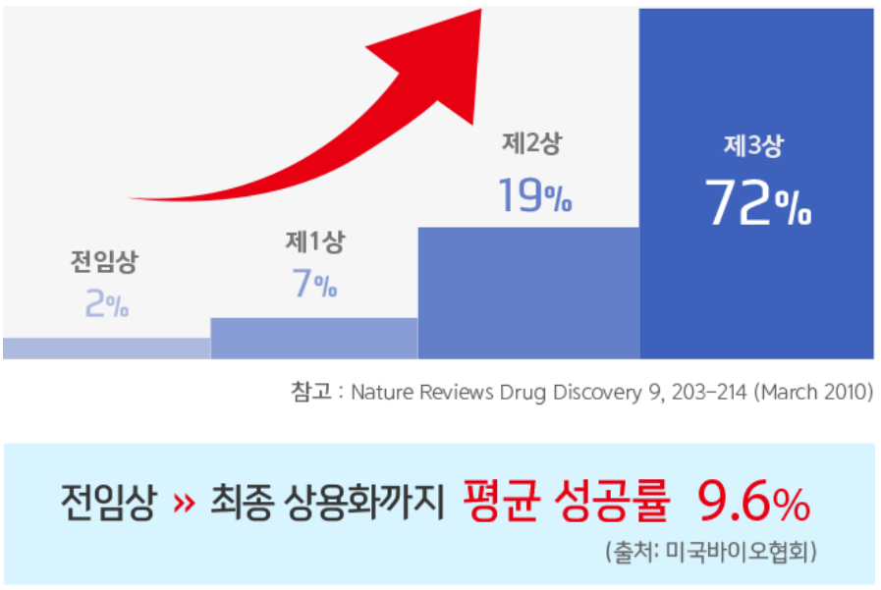

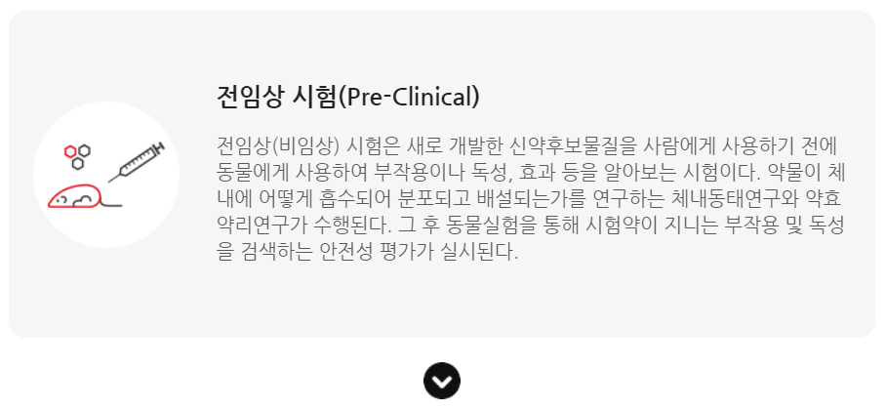
전임상, 임상 단계
 | ∞ 임상 전체 성공률 : 9.6%(2006년~2015년까지 10년간 자료) -> 희귀성 질환은 25.3% / 항암제는 5.1% ∞ 임상 전체 비용 : (1)실패 시 비용, (2)승인 후 발생되는 추가 연구비용, 그리고 (3)투자에 따른 기회비용 등을 모두 포함시켜 계산할 때, 최저 4,300만$(500억 정도)에서부터 최고 29억$(3조 정도)의 범위에 걸쳐 있다.

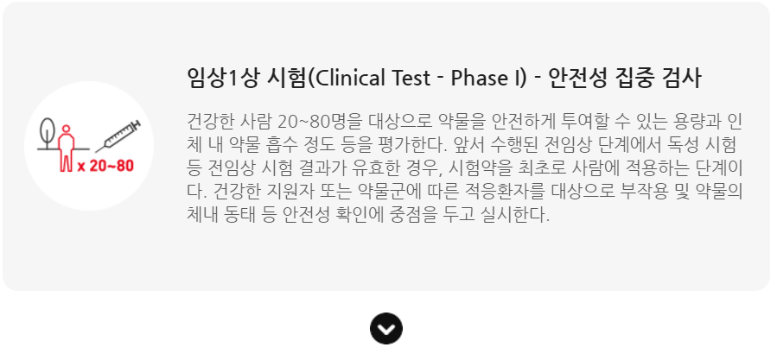
 | ∞ 인체를 대상으로 약물을 시험해 보는 첫 번째 임상시험. ∞ 가장 중요한 목적 : 새로운 치료법의 안정성을 평가하는 것. ∞ 그 밖의 목적 : 시험 약물의 약동학(흡수, 분포, 대사, 배설)과 약력학 연구. ∞ 대상 : 건강한 자원자(금전적인 보상 제공), 특별한 경우 중증의 질환이나 말기 환자를 연구. ∞ 대부분의 1상 연구는 공개 표지(Open label) 형식으로 진행 ∞ 필요한 피험자 수 : 10~100명 수준 ∞ 연구에 따라서 혈맥, 소변, 대변 등 기타 생리학적 정보를 얻어서 약동학적 변수를 계산하는데 이용 ∞ 피험자가 시험용 약물에 대해 어떻게 느끼는가, 활력징후(혈압, 심박수, 체온 등),행동상의 변화 등도 꼼꼼하게 관찰하고 기록 ∞ 기간 : 수개월에서 길게는 1년 ∞ 성공률 : 58.1%(2006년~2015년까지 10년간 자료)

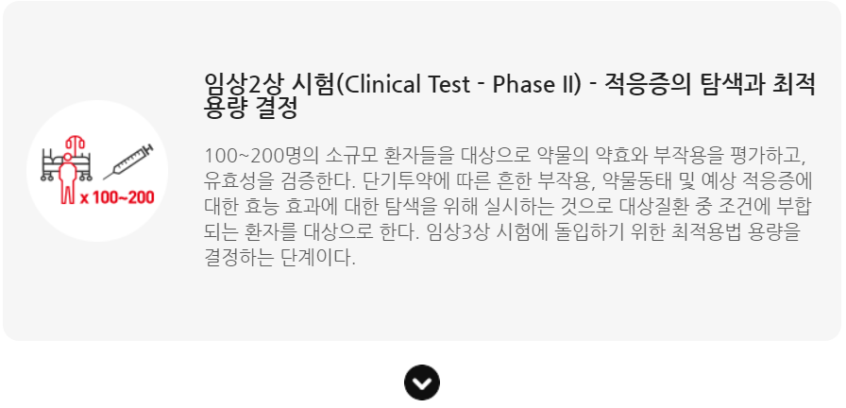
 | ∞ 목적 : 개발 목표 질환군에서 새로운 치료법의 안정성과 효능을 조사하는 것(이를 위해 여러 다양한 용량을 사용) ∞ 디자인 상 : 시험용 약물군 뿐만 아니라 대조군(현재 표준치료, 위약 등)을 사용하여 비교 연구 디자인을 선호 ∞ 무작위 배정의 방법, 실제 수행, 기록 등은 대조군 연구 진행에서 대단히 중요하다. ∞ 대조군 비교연구의 기법은 맹검(피험자가 어떤 치료군에 배정되었는지 모르게 하는 것), 이중맹검(연구자도 피험자가 어떤 치료군에 배정되었는지 모르게 하는 방식)도 사용되기도 함. ∞ 2상 임상시험의 결과는 효과적인 용량을 결정, 약물 투여 빈도와 투여기간에 대한 정보를 제공 ∞ 필요한 피험자 수 : 50~500명 수준 ∞ 기간 : 1~2년이 걸리지만 좀더 복잡한 디자인의 연구에서는 그 이상이 걸리기도한다. ∞ 성공률 : 30.7%(2006년~2015년까지 10년간 자료)

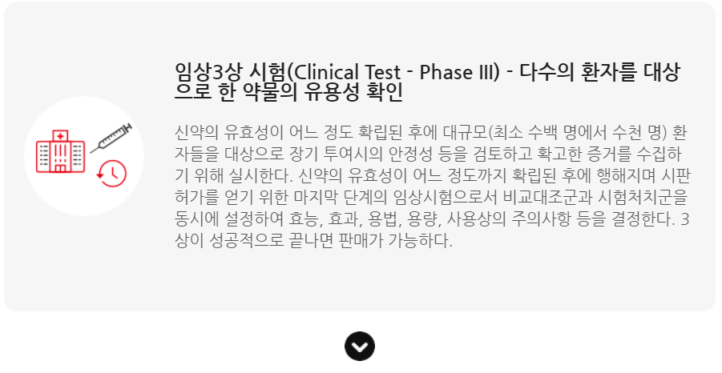
 | ∞ 목적 : 대규모 환자군에서 약물의 효과를 확증하는 것 ∞ 3상 시험은 신약이 인종적 다양성에 어떻게 반응하는지 보여주기 위해 다양한 지역에서 여러 인종을 포함하는 많은 병원에서 동시에 연구가 진행 ∞ 3상 시험의 결과는 약물의 효능에 대한 결정적인 증거를 제공하고 그 결과에 따라 약물 개발의 성공과 실패가 갈림 ∞ 시험약물이 현재 표준치료에 대비해 우월하지 않더라도 여러 다향한 아집단으로 나눠 분석하여 어떤 특정한 집단에서는 시험 약물의 우월함이 있음을 보여 줄 수도 있다. ∞ 3상 시험의 결과는 용량, 치료빈도, 치료기간, 목표질병, 목표 환자군 등이 포함된다. ∞ 연구의 스폰서는 이런 모든 자료를 체계적으로 정리하여 정부의 허가 관청에 제출하고 허가관청은 이 자료를 검토하여 시판 허가 여부를 결정한다. ∞ 필요한 피험자 수 : 수백 명 에서 수천 명 수준(최소한 2개의 3상 임상시험을 수행해야 한다.) ∞ 성공률 : 63.2%(2006년~2015년까지 10년간 자료)

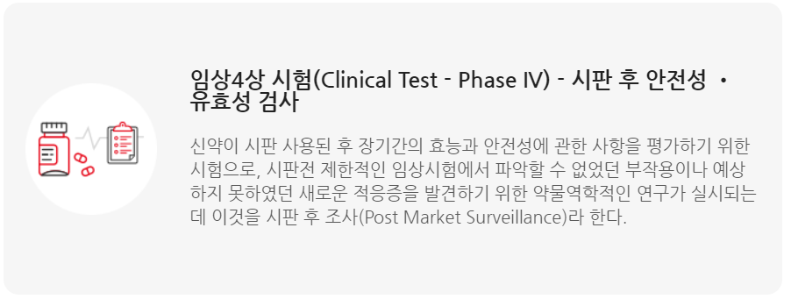
 | ∞ 4상 임상시험은 통제되지 않은 실제 상황에서 신약의 효과와 부작용을 모니터하기 위하여 신약 시판 후 수행하는 임상시험. ∞ 시판 후 조사(postmarket surveillance, PMS), 기존 표준치료법과의 비교연구, 부작용 조사 연구, 삶의 질 연구, 비용-효과 연구 등이 모두 4상 임상시험에 포함된다. ∞ 4상 임상시험이라도 모든 이상반응은 보고되어야 하며, 환자의 안전이 가장 중요하다. ∞ 성공률 : 85.3%(2006년~2015년까지 10년간 자료)

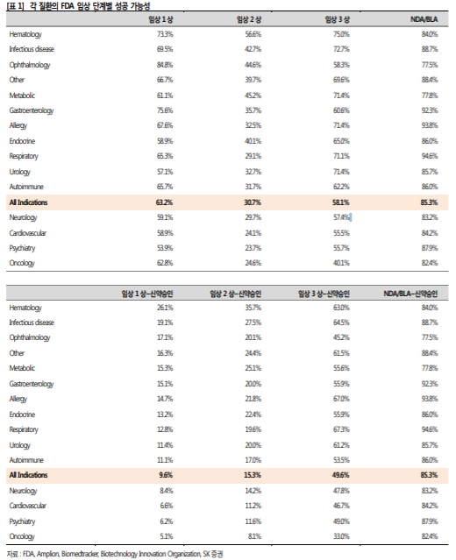
질환 별 임상 성공 가능성(2005~2015 10년간 통계 자료)

